상품제안서
데스크칼라 떡메모지(주문제작형) | 상품코드: S05276

 |  |  |  |  |  |  | 02-713-8555 | www.synergygift.co.kr
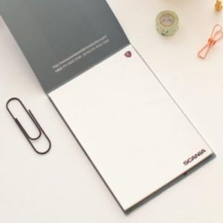

【상세/제작정보】 | 심플하며 실용적이고 깔끔한 메모지

【인쇄/포장옵션】 | 풀칼라 / OPP(비닐)

【공급단가】 | 수량 | 1,000~ | 2,000~ | 3,000~ | 5,000~ | 10,000~
*VAT별도 | 50매 | 740원 | 710원 | 650원 | 600원 | 540원
 | 100매 | 1,080원 | 1,010원 | 910원 | 810원 | 720원
 | 200매 | 1,620원 | 1,550원 | 1,430원 | 1,280원 | 1,170원

【상품 URL】 | https://www.synergygift.co.kr:443/src/goods_detail.php?gdno=5675

